ATK
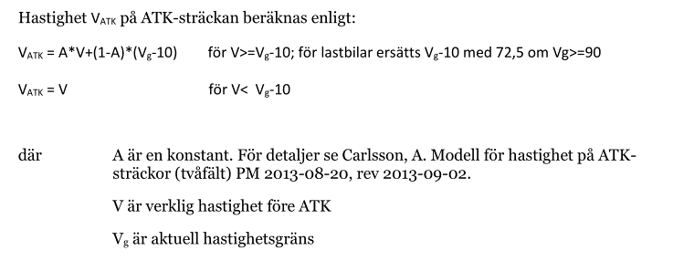
 | A | 2 | 3 | 4 |  |  |  | Effektsamband för transportsystemet - Bygg om eller bygg nytt, 2016, Avsnitt 4.5.10.1 ATK:
 | Vg | pb | lbu | lbs
 | 50 | 0.65 | 0.65 | 0.65
 | 60 | 0.63 | 0.63 | 0.63
 | 70 | 0.67 | 0.71 | 0.71
 | 80 | 0.68 | 0.72 | 0.76
 | 90 | 0.64 | 0.87 | 0.90
 | 100 | 0.75 | 0.90 | 0.91

 | Exponenter för potensmodell
 |  |  | 3 | 4 | 5 | 6
 | Vg |  | D | SS | LS | EO
 | 50 | Tätort | 3.8 | 2.6 | 1.4 | 1
 | 70 | Genomsnittlig | 5.5 | 3.9 | 1.7 | 1
 | 80 | Landsbygd | 5.9 | 4.6 | 1.8 | 1

Fyll i uppgifter med röd text |  |  |  |  |  |  |  |  |  |  |  |  |  | Resultat
Del* | Vg | ÅDT |  |  | andel lb |  | Vföre |  |  |  | A |  |  | VATK** |  |  |  | TS-justering***
 |  | pb | lbu | lbs | lbu | lbs | pb | lbu | lbs | tot | pb | lbu | lbs | pb | lbu | lbs | tot | D | SS | LS | EO
X km/h, Y m, SK: Z | 90 | 1000 | 50 | 50 | 0.05 | 0.05 | 91.5 | 86 | 82 | 90.8 | 0.64 | 0.87 | 0.90 | 87.4 | 84.3 | 81.0 | 87.0 | 0.77 | 0.82 | 0.92 | 0.96
 |  |  |  |  | #DIV/0! | #DIV/0! |  |  |  | #DIV/0! | #N/A | #N/A | #N/A | #N/A | #N/A | #N/A | #DIV/0! | #DIV/0! | #DIV/0! | #DIV/0! | #DIV/0!
 |  |  |  |  | #DIV/0! | #DIV/0! |  |  |  | #DIV/0! | #N/A | #N/A | #N/A | #N/A | #N/A | #N/A | #DIV/0! | #DIV/0! | #DIV/0! | #DIV/0! | #DIV/0!
 |  |  |  |  | #DIV/0! | #DIV/0! |  |  |  | #DIV/0! | #N/A | #N/A | #N/A | #N/A | #N/A | #N/A | #DIV/0! | #DIV/0! | #DIV/0! | #DIV/0! | #DIV/0!
 |  |  |  |  | #DIV/0! | #DIV/0! |  |  |  | #DIV/0! | #N/A | #N/A | #N/A | #N/A | #N/A | #N/A | #DIV/0! | #DIV/0! | #DIV/0! | #DIV/0! | #DIV/0!
 |  |  |  |  | #DIV/0! | #DIV/0! |  |  |  | #DIV/0! | #N/A | #N/A | #N/A | #N/A | #N/A | #N/A | #DIV/0! | #DIV/0! | #DIV/0! | #DIV/0! | #DIV/0!
 |  |  |  |  | #DIV/0! | #DIV/0! |  |  |  | #DIV/0! | #N/A | #N/A | #N/A | #N/A | #N/A | #N/A | #DIV/0! | #DIV/0! | #DIV/0! | #DIV/0! | #DIV/0!
* beskrivning av länk som justeras t ex X km/h, bredd m, siktklass X. För att tydliggöra vilka länkar som justerats i EVA. |  |  |  |  |  |  |  |  |  |  |  |  |  | **läggs in i justeringsfönstret för aktuell länk flik "Hastighet" |  |  |  | ***läggs in i justeringsfönstret för aktuell länk flik "Olyckor"

